Tabelle1
 |  | "IGUS" Spindeltrieb |  | "Ebay" Riementrieb |  | "Ebay" Spindeltrieb
 | Faktor | ungewichtet | gewichtet | ungewichtet | gewichtet | ungewichtet | gewichtet
Achslänge | 0.07 | 9 | 0.63 | 4 | 0.28 | 5 | 0.35

Qualität/Garantie | 0.27 | 8 | 2.16 | 2 | 0.54 | 5 | 1.35

Anbindung Fräser | 0.2 | 4 | 0.8 | 3 | 0.6 | 8 | 1.6

Stabilität | 0.33 | 6 | 1.98 | 3 | 0.99 | 6 | 1.98

Preis | 0.13 | 4 | 0.52 | 7 | 0.91 | 5 | 0.65

Ergebnis | 1 | 0.52 | 0.61 | 0.32 | 0.33 | 0.48 | 0.59

 |  |  |  | 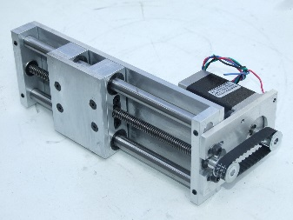 |  | 